Tall del 2
Om undersøkelsen

Opplevelse av å være med i undersøkelsen. Prosentandel som mener ulike påstander om undersøkelsen stemmer svært godt eller nokså godt. Vestfold og Telemark 2017/2018 og 2021. 8. trinn-Vg1
 | 2021 | 2017/2018
Undersøkelsen var altfor lang | 51% | 52%
Jeg fikk god informasjon om undersøkelsen i forkant | 79% | 70%
Det var lett å svare på spørsmålene | 86% | 86%
Undersøkelsen gir et godt bilde av hvordan jeg har det | 88% | 88%
Jeg svarte ærlig på spørsmålene | 97% | 98%

Livskvalitet og livsmestring
Tilfredshet med livet. Prosentandel gutter og jenter som plasserer tilfredsheten med livet på en skala fra 0 til 10 der 0 er dårligst mulig liv og 10 er best mulig liv. Vestfold og Telemark 2021. 8. trinn-Vg3
 | Gutter | Jenter
0 Dårligst mulig liv | 1% | 1%
1 | 0% | 1%
2 | 1% | 2%
3 | 2% | 4%
4 | 4% | 7%
5 | 6% | 12%
6 | 10% | 14%
7 | 21% | 22%
8 | 26% | 21%
9 | 18% | 11%
10 Best mulig liv | 12% | 6%

Hvordan har du det? Prosentandel gutter og jenter som hele tiden eller ofte den siste uka har kjent på ulike følelser. Vestfold og Telemark 2021. 8. trinn-Vg3
 | Gutter | Jenter
Vært glad | 76% | 62%
Vært engasjert | 59% | 40%
Hatt masse energi | 55% | 40%
Vært optimistisk om framtiden | 57% | 39%
Følt deg nyttig | 56% | 36%
Følt at du mestrer ting | 63% | 37%
Følt deg elsket av dine foreldre eller foresatte | 90% | 84%

Mestringstro. Prosentandel gutter og jenter som svarer at følgende utsagn er nokså riktige eller helt riktige for seg. Vestfold og Telemark 2021. 8. trinn-Vg3
 | Gutter | Jenter
Jeg klarer alltid å løse vanskelige problemer hvis jeg prøver hardt nok | 88% | 80%
Hvis noen motarbeider meg, så kan jeg finne måter og veier for å få det som jeg vil | 80% | 70%
Jeg føler meg trygg på at jeg ville kunne takle uventede hendelser på en effektiv måte | 85% | 71%
Jeg beholder roen når jeg møter vanskeligheter fordi jeg stoler på mestringsevnen min | 77% | 54%
Hvis jeg er i knipe, så finner jeg vanligvis en vei ut | 87% | 78%

Fysisk og psykisk helse
Fornøyd med helsa si. Prosentandel gutter og jenter som er litt fornøyd eller svært fornøyd med helsa si. Vestfold og Telemark 2017/2018 og 2021. 8. trinn-Vg1
 | Gutter | Jenter
2013/2015 | 75% | 65%
2017/2018 | 74% | 62%
2021 | 74% | 59%

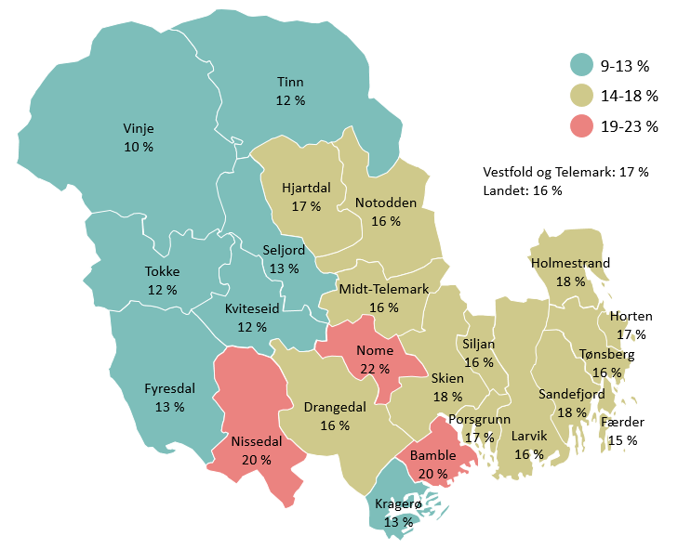
Medikamentbruk. Prosentandel bosatt i den aktuelle kommunen som har brukt reseptfrie medikamenter ukentlig eller oftere i 2021. Vestfold og Telemark. 8. trinn-Vg3
 | Brukt reseptfrie medikamenter ukentlig
Vinje | 10%
Kviteseid | 12%
Tokke | 12%
Tinn | 12%
Seljord | 13%
Fyresdal | 13%
Kragerø | 13%
Færder | 15%
Siljan | 16%
Larvik | 16%
Notodden | 16%
Tønsberg | 16%
Drangedal | 16%
Midt-Telemark | 16%
Porsgrunn | 17%
Hjartdal | 17%
Horten | 17%
Holmestrand | 18%
Sandefjord | 18%
Skien | 18%
Bamble | 20%
Nissedal | 20%
Nome | 22%
Totalt Vestfold og Telemark | 17%
Totalt landet | 16%
 | 9-13
 | 14-18
 | 19-23

Psykiske plager. Prosentandel gutter og jenter som har hatt mange psykiske plager sist uke. Vestfold og Telemark 2013/2015, 2017/2018 og 2021. 8. trinn-Vg3
 | Gutter |  |  |  |  |  | Jenter
 | 8. trinn | 9. trinn | 10. trinn | Vg1 | Vg2 | Vg3 | 8. trinn | 9. trinn | 10. trinn | Vg1 | Vg2 | Vg3
2013/2015 | 3% | 6% | 7% | 10% |  |  | 10% | 18% | 26% | 27%
2017/2018 | 6% | 7% | 11% | 12% |  |  | 14% | 25% | 30% | 30%
2021 | 8% | 9% | 11% | 12% | 13% | 13% | 22% | 28% | 30% | 31% | 29% | 32%

 | 2013/2015 | 2017/2018 | 2021
8. trinn | 3% | 6% | 8%
9. trinn | 6% | 7% | 9%
10. trinn | 7% | 11% | 11%
Vg1 | 10% | 12% | 12%
Vg2 |  |  | 13%
Vg3 |  |  | 13%
8. trinn | 10% | 14% | 22%
9. trinn | 18% | 25% | 28%
10. trinn | 26% | 30% | 30%
Vg1 | 27% | 30% | 31%
Vg2 |  |  | 29%
Vg3 |  |  | 32%

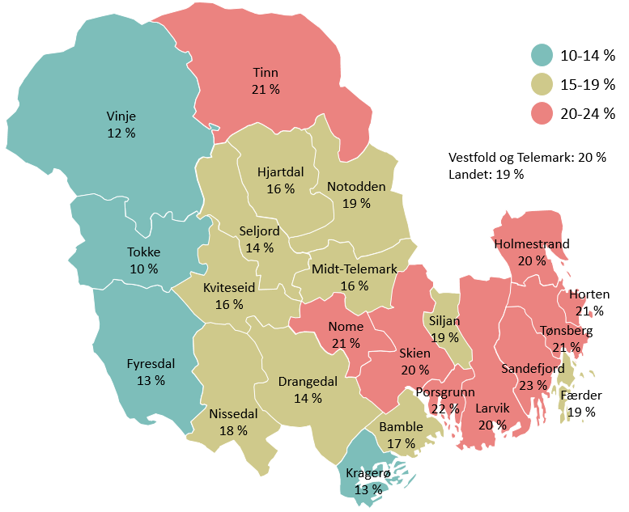
Psykiske plager. Prosentandel bosatt i den aktuelle kommunen som har hatt mange psykiske plager sist uke. Vestfold og Telemark 2021. 8. trinn-Vg3
 | Mange psykiske plager
Tokke | 10%
Fyresdal | 12%
Vinje | 12%
Kragerø | 13%
Drangedal | 14%
Seljord | 14%
Hjartdal | 16%
Kviteseid | 16%
Midt-Telemark | 16%
Bamble | 17%
Nissedal | 18%
Siljan | 19%
Notodden | 19%
Færder | 19%
Skien | 20%
Holmestrand | 20%
Larvik | 20%
Tønsberg | 21%
Tinn | 21%
Nome | 21%
Horten | 21%
Porsgrunn | 22%
Sandefjord | 23%
Totalt Vestfold og Telemark | 20%
Totalt landet | 19%
 | 10-14
 | 15-19
 | 20-24

Press i hverdagen
Press i hverdagen. Andel som opplever mye eller svært mye press i hverdagen sin. Vestfold og Telemark 2021. 8. trinn-Vg3
 | Gutter | Jenter
Press om å ha mange følgere og likes på sosiale medier | 3% | 13%
Press om å gjøre det bra i idrett | 12% | 24%
Press om å se bra ut eller ha en fin kropp | 10% | 41%
Press om å gjøre det bra på skolen | 25% | 50%

Sosial ulikhet i helse

Sosial ulikhet i helse. Prosentandel som er fornøyd med helsa eller tilfreds med livet sitt (svarer seks eller mer på en skala fra 0-10) etter sosioøkonomisk status. Vestfold og Telemark 2021. 8. trinn-Vg3
 | Lav sosioøkonomisk status | Middels sosioøkonomisk status | Høy sosioøkonomisk status
Fornøyd med helsa si | 58% | 66% | 71%
Tilfreds med livet | 74% | 81% | 85%

Sosial ulikhet i psykisk helse. Prosentandel som har hatt mange psykiske helseplager den siste uka etter sosioøkonomisk status. Vestfold og Telemark 2021. 8. trinn-Vg1

 | Lav sosioøkonomisk status | Middels sosioøkonomisk status | Høy sosioøkonomisk status
2017/2018 | 19% | 17% | 15%
2021 | 23% | 19% | 16%

Bruk av helsetjenester
Bruk av helsetjenester. Prosentandel som har brukt ulike helsetjenester det siste året. Vestfold og Telemark 2017/2018 og 2021. 8. trinn-Vg1
 | Helsesøster eller helsesykepleier på skolen | Helsestasjon for ungdom | Psykolog | Hjelpetelefon eller chattetjeneste i løpet av koronatiden
2017/2018 | 34% | 11% | 10%
2021 | 31% | 10% | 12% | 4%

 | 2017/2018 | 2021
Helsesøster eller helsesykepleier på skolen | 34% | 31%
Helsestasjon for ungdom | 11% | 10%
Psykolog | 10% | 12%
Hjelpetelefon eller chattetjeneste i løpet av koronatiden |  | 4%

Forhold til foreldrene
Forhold til foreldrene. Prosentandel som svarer at utsagnet passer svært godt eller ganske godt. Vestfold og Telemark 2021. 8. trinn-Vg3
 | Videregående skole | Ungdomsskole
Det er ofte krangling mellom de voksne i min familie | 16% | 16%
Jeg forsøker å holde mesteparten av fritida mi skjult for dem | 22% | 26%
De er svært interessert i livet mitt | 91% | 91%
Foreldrene mine kjenner de fleste av vennene jeg er sammen med i fritida | 89% | 93%
Foreldrene mine pleier å vite hvor jeg er, og hvem jeg er sammen med i fritida | 94% | 96%

Reaksjoner fra foreldrene og vold i familien

Reaksjoner hjemme. Prosentandel gutter og jenter som har opplevd at foreldre/foresatte har gjort følgende minst én gang det siste året…. Vestfold og Telemark 2021. Vg1-Vg3
 | Gutter | Jenter
Truet deg med vold? | 3% | 3%
Truet med å kaste deg ut hjemmefra? | 8% | 8%
Sagt at de skammer seg over deg? | 8% | 11%
Kalt deg for krenkende ting, f.eks. idiot, verdiløs, hore, homo? | 8% | 13%
Nektet deg å gå ut på fritiden? | 28% | 32%

Vold i familien. Prosentandel som har opplevd vold i familien minst én gang det siste året etter sosioøkonomisk status. Vestfold og Telemark 2021. 8. trinn-Vg3

 | Lav sosioøkonomisk status | Middels sosioøkonomisk status | Høy sosioøkonomisk status
En voksen i familien har slått deg med vilje | 6% | 4% | 3%
Sett eller hørt at en voksen i familien har blitt utsatt for vold av en annen voksen i familien | 5% | 3% | 2%

Familieøkonomi
Familieøkonomi. Prosentandel gutter og jenter som svarer at familien stort sett eller hele tiden har hatt dårlig råd de to siste årene. Vestfold og Telemark 2013/2015, 2017/2018 og 2021. 8. trinn-Vg1
 | Gutter | Jenter
2013/2015 | 5% | 7%
2017/2018 | 5% | 7%
2021 | 4% | 4%

Forhold til venner
Ute med venner. Prosentandel gutter og jenter som har vært ute med venner størstedelen av kvelden minst to ganger siste uke. Vestfold og Telemark 2013/2015, 2017/2018 og 2021. 8. trinn-Vg1
 | 2013/2015 | 2017/2018 | 2021
Gutter | 35% | 30% | 35%
Jenter | 37% | 29% | 37%

Kontakt med venner. Hvordan har du vanligvis kontakt med vennene dine utenom skoletiden? Prosentandel som minst tre ganger i uka… Vestfold og Telemark 2021. 8. trinn-Vg3

 | Gutter | Jenter
Videochat (Facetime, Skype) | 23% | 33%
Snakker sammen på telefon | 33% | 32%
Treffes personlig | 44% | 39%
Gjennom gaming | 61% | 7%
Via sosiale medier eller meldinger/SMS | 81% | 90%

Status i vennemiljøet. Hva er viktig for å få status i ditt vennemiljø? Prosentandel som svarer at ulike ting øker statusen litt eller mye. Vestfold og Telemark 2013/2015, 2017/2018 og 2021. 8. trinn-Vg1
 | 2021 | 2017/2018 | 2013/2015
Å røyke hasj | 6% | 5% | 4%
Å drikke seg full | 15% | 16% | 11%
Å ha mange følgere og likes på sosiale medier | 24% | 31% | 30%
Å være god på skolen | 33% | 43% | 45%
Å være flink i idrett | 43% | 55% | 54%
Å ha et bra utseende | 49% | 56% | 55%
Å være til å stole på | 87% | 89% | 91%

Ensomhet

Ensomhet. Prosentandel gutter og jenter som har vært ganske mye plaget eller veldig mye plaget av ensomhet den siste uka. Vestfold og Telemark 2013/2015, 2017/2018 og 2021. 8. trinn-Vg3
 | Gutter |  |  |  |  |  | Jenter
 | 8. trinn | 9. trinn | 10. trinn | Vg1 | Vg2 | Vg3 | 8. trinn | 9. trinn | 10. trinn | Vg1 | Vg2 | Vg3
2013/2015 | 8% | 11% | 14% | 17% |  |  | 20% | 27% | 32% | 32%
2017/2018 | 11% | 13% | 17% | 19% |  |  | 21% | 32% | 35% | 34%
2021 | 15% | 17% | 18% | 22% | 22% | 21% | 32% | 35% | 37% | 35% | 32% | 30%

 | 2013/2015 | 2017/2018 | 2021
8. trinn | 8% | 11% | 15%
9. trinn | 11% | 13% | 17%
10. trinn | 14% | 17% | 18%
Vg1 | 17% | 19% | 22%
Vg2 |  |  | 22%
Vg3 |  |  | 21%
8. trinn | 20% | 21% | 32%
9. trinn | 27% | 32% | 35%
10. trinn | 32% | 35% | 37%
Vg1 | 32% | 34% | 35%
Vg2 |  |  | 32%
Vg3 |  |  | 30%

Ensomhet. Prosentandel bosatt i den aktuelle kommunen som har vært ganske mye plaget eller veldig mye plaget av ensomhet den siste uka. Vestfold og Telemark 2021. 8. trinn-Vg3

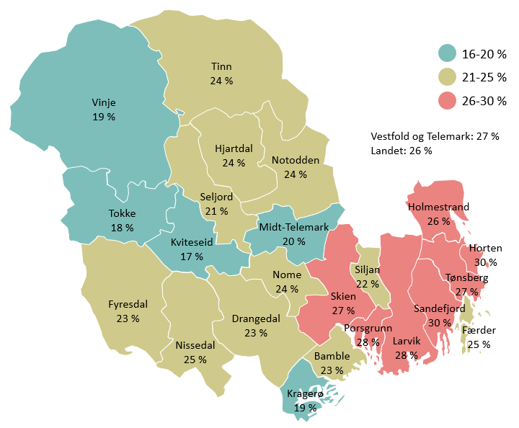
Kviteseid | 17%
Tokke | 18%
Kragerø | 19%
Vinje | 19%
Midt-Telemark | 20%
Seljord | 21%
Siljan | 22%
Drangedal | 23%
Bamble | 23%
Fyresdal | 23%
Tinn | 24%
Nome | 24%
Notodden | 24%
Hjartdal | 24%
Nissedal | 25%
Færder | 25%
Holmestrand | 26%
Skien | 27%
Tønsberg | 27%
Porsgrunn | 28%
Larvik | 28%
Horten | 30%
Sandefjord | 30%
Totalt Vestfold og Telemark | 27%
Totalt landet | 26%
 | 16-20
 | 21-25
 | 26-30
Mobbing og trakassering
Mobbing. Prosentandel som blir utsatt for plaging, trusler og utfrysing fra andre unge på skolen eller i fritiden hver 14.dag eller oftere. Vestfold og Telemark 2013/2015, 2017/2018 og 2021. 8. trinn-Vg3
 | 8. trinn | 9. trinn | 10. trinn | Vg1 | Vg2 | Vg3
2013/2015 | 7% | 8% | 7% | 5%
2017/2018 | 8% | 8% | 8% | 6%
2021 | 8% | 7% | 7% | 5% | 4% | 3%
 | 2013/2015 | 2017/2018 | 2021
8. trinn | 7% | 8% | 8%
9. trinn | 8% | 8% | 7%
10. trinn | 7% | 8% | 7%
Vg1 | 5% | 6% | 5%
Vg2 |  |  | 4%
Vg3 |  |  | 3%

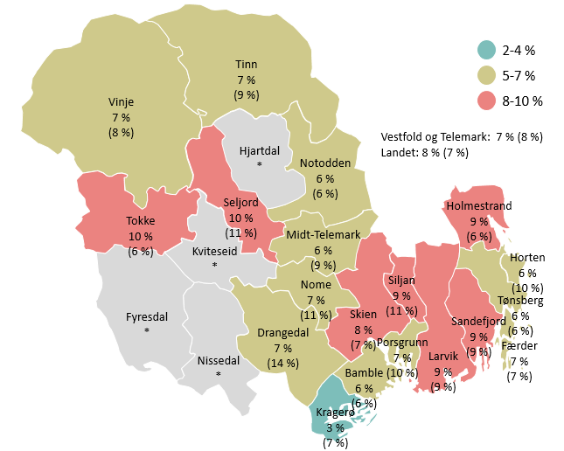
Prosentandel som blir utsatt for plaging, trusler og utfrysing fra andre unge på skolen eller i fritiden hver 14.dag eller oftere. Vestfold og Telemark 2021. Tall for 2017/2018 i parentes 8. trinn-10. trinn.
 | 2021 | 2017/2018
Kragerø | 3% | 7%
Midt-Telemark | 6% | 9%
Bamble | 6% | 6%
Tønsberg | 6% | 6%
Horten | 6% | 10%
Notodden | 6% | 6%
Vinje | 7% | 8%
Tinn | 7% | 9%
Nome | 7% | 11%
Drangedal | 7% | 14%
Porsgrunn | 7% | 10%
Færder | 7% | 7%
Skien | 8% | 7%
Larvik | 8% | 9%
Holmestrand | 9% | 6%
Siljan | 9% | 11%
Sandefjord | 9% | 9%
Tokke | 10% | 6%
Seljord | 10% | 11%
Hjartdal
Kviteseid
Nissedal
Fyresdal
Vestfold og Telemark | 7% | 8%
Landet | 8% | 7%
 | 2-4
 | 5-7
 | 8-10

Seksuell trakassering. Prosentandel gutter og jenter som det siste året har blitt utsatt for ulike typer seksuell trakassering. Vestfold og Telemark 2021. 8. trinn-Vg3
 | Gutter | Jenter
At noen mot din vilje delte bilder eller filmer av deg der du er naken eller deltar i seksuelle handlinger | 3% | 6%
At noen mot din vilje befølte deg på en seksuell måte | 5% | 19%
At noen spredte negative seksuelle rykter om deg | 12% | 20%
At noen på en sårende måte kalte deg for hore, homo eller andre ord med seksuelt innhold | 15% | 30%

Skolehverdagen
Skolehverdagen. Prosentandel som er helt eller litt enige i ulike utsagn om hvordan de har det på skolen. Vestfold og Telemark 2014/2015, 2017/2018 og 2021. Kun Tønsberg i 2014 og Telemark i 2015. 8. trinn-Vg1
 | 2021 | 2017/2018 | 2014/2015
Jeg gruer meg ofte til å gå på skolen | 26% | 22% | 19%
Jeg kjeder meg på skolen | 77% | 69% | 66%
Jeg føler at jeg passer inn blant elevene på skolen | 79% | 85% | 87%
Lærerne mine bryr seg om meg | 84% | 87% | 89%
Jeg trives på skolen | 87% | 92% | 93%

Trives på skolen. Prosentandel som er helt eller litt enige i at de trives på skolen. Vestfold og Telemark 2021. 8. trinn-10. trinn. Tall for 2017/2018 i parentes

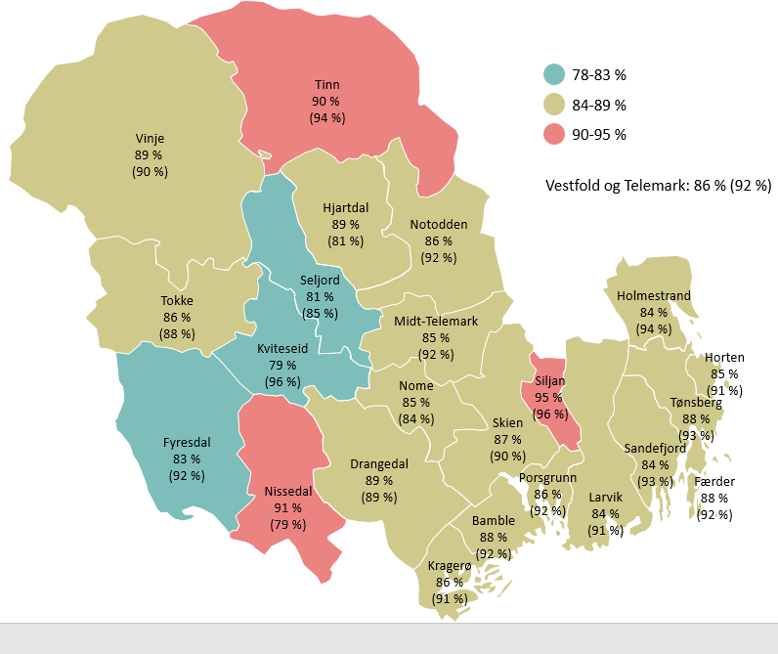
 | 2021 | 2017/2018
Kviteseid | 79% | 96%
Seljord | 81% | 85%
Fyresdal | 83% | 92%
Larvik | 84% | 91%
Sandefjord | 84% | 93%
Holmestrand | 84% | 94%
Horten | 85% | 91%
Nome | 85% | 84%
Midt-Telemark | 85% | 92%
Kragerø | 86% | 91%
Notodden | 86% | 92%
Porsgrunn | 86% | 92%
Tokke | 86% | 88%
Skien | 87% | 90%
Bamble | 88% | 92%
Tønsberg | 88% | 93%
Færder | 88% | 92%
Hjartdal | 89% | 81%
Drangedal | 89% | 89%
Vinje | 89% | 90%
Tinn | 90% | 94%
Nissedal | 91% | 79%
Siljan | 95% | 96%
Vestfold og Telemark | 86% | 92%
Landet

 | 78-83
 | 84-89
 | 90-95

Trives på skolen. Prosentandel som er helt eller litt enige i at de trives på skolen. Vestfold og Telemark 2021. Vg1-Vg3

Kragerø videregående skole | 85%
Holmestrand videregående skole | 86%
Horten videregående skole | 87%
Notodden videregående skole | 87%
Sandefjord videregående skole | 87%
Hjalmar Johansen videregående skole | 88%
Greveskogen videregående skole | 88%
Kvitsund gymnas | 88%
Re videregående skole | 89%
Bø vidaregåande skule | 89%
Porsgrunn videregående skole | 89%
Færder videregående skole | 89%
Nøtterøy videregående skole | 90%
Melsom videregående skole | 90%
Skien videregående skole | 90%
Thor Heyerdahl videregående skole | 90%
Sande videregående skole | 91%
Skogmo videregående skole | 91%
Steinerskolen | 91%
Rjukan videregående skole | 91%
Vest-Telemark videregående skole | 92%
Stiftelsen Telemark Toppidrett gymnas | 92%
Nome videregående skole | 93%
Bamble videregående skole | 94%
Wang Tønsberg AS | 97%

Samarbeid og kommunikasjon. Prosentandel som mener utsagnet stemmer svært godt eller ganske godt. Vestfold og Telemark 2021. Telemark 2015 og 2018. 8. trinn-Vg1
 | 2021 | 2018 | 2015
Tilbakemeldingene jeg får fra lærerne er vanligvis forståelige | 79% | 80% | 84%
Vanligvis skjønner jeg godt hva lærerne mener når de forklarer noe i timen | 77% | 79%
Lærerne bruker ofte ord og utrykk som er vanskelige å forstå | 41% | 35%
Mye av tiden i timene går med til at elevene jobber én og én | 77% | 80% | 77%
Elevene samarbeider ofte i timene | 83% | 82% | 84%
 | 2021 | 2018 | 2015
Tilbakemeldingene jeg får fra lærerne er vanligvis forståelige | 79% | 80% | 84%
Vanligvis skjønner jeg godt hva lærerne mener når de forklarer noe i timen | 77% | 79%
Lærerne bruker ofte ord og utrykk som er vanskelige å forstå | 41% | 35%
Mye av tiden i timene går med til at elevene jobber én og én | 77% | 80% | 77%
Elevene samarbeider ofte i timene | 83% | 82% | 84%

Lekser og skolestress
Lekser. Prosentandel som bruker minst én time på lekser hver dag (utenom skoletid). Vestfold og Telemark. 8. trinn-Vg1
 | Ungdomsskole |  | Vg1
 | Gutter | Jenter | Gutter | Jenter
2013/2015 | 35% | 54% | 24% | 40%
2017/2018 | 33% | 52% | 20% | 43%
2021 | 30% | 45% | 21% | 42%

Skolestress. Prosentandel gutter og jenter som ofte eller svært ofte har vært stresset av skolearbeidet de siste månedene. Vestfold og Telemark 2017/2018 og 2021. 8. trinn-Vg1

 | 2017/2018 | 2021
Gutter | 32% | 38%
Jenter | 59% | 65%

Juks og skulking
Juks. Prosentandel gutter og jenter som minst én gang det siste året bevisst har jukset på en prøve eller innlevering med karakter. Vestfold og Telemark 2021. 8. trinn-Vg3
 | 8. trinn | 9. trinn | 10. trinn | Vg1 | Vg2 | Vg3
Gutter | 14% | 25% | 32% | 37% | 36% | 41%
Jenter | 21% | 37% | 40% | 37% | 40% | 40%

Skulking. Prosentandel som har skulket skolen minst én gang det siste året. Vestfold og Telemark 2013/2015, 2017/2018 og 2021. 8. trinn-Vg3
 | 8. trinn | 9. trinn | 10. trinn | Vg1 | Vg2 | Vg3
2013/2015 | 12% | 22% | 28% | 40%
2017/2018 | 14% | 24% | 30% | 33%
2021 | 22% | 27% | 28% | 31% | 41% | 56%

 | 2013/2015 | 2017/2018 | 2021
8. trinn | 12% | 14% | 22%
9. trinn | 22% | 24% | 27%
10. trinn | 28% | 30% | 28%
Vg1 | 40% | 33% | 31%
Vg2 |  |  | 41%
Vg3 |  |  | 56%

Tanker om å fullføre videregående skole

Fullføre videregående skole. Prosentandel som tror de vil fullføre videregående skole. Vestfold og Telemark 2017/2018 og 2021. 8. trinn-Vg3
 | 8. trinn | 9. trinn | 10. trinn | Vg1 | Vg2 | Vg3
2017/2018 | 87% | 89% | 93% | 94%
2021 | 82% | 84% | 91% | 94% | 96% | 98%
 | 2017/2018 | 2021
8. trinn | 87% | 82%
9. trinn | 89% | 84%
10. trinn | 93% | 91%
Vg1 | 94% | 94%
Vg2 |  | 96%
Vg3 |  | 98%

Tanker om høyere utdanning
Høyere utdanning. Prosentandel bosatt i den aktuelle kommunen som tror de vil ta høyere utdanning. Vestfold og Telemark 2021. 8. trinn-Vg3

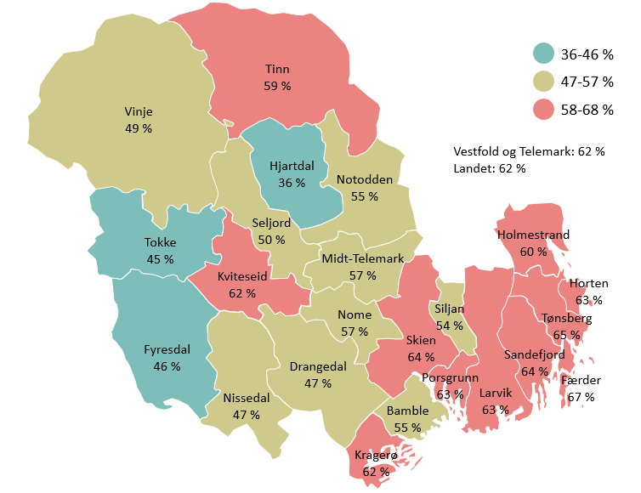
Hjartdal | 36%
Tokke | 45%
Fyresdal | 46%
Drangedal | 47%
Nissedal | 47%
Vinje | 49%
Seljord | 50%
Siljan | 54%
Notodden | 55%
Bamble | 55%
Nome | 57%
Midt-Telemark | 57%
Tinn | 59%
Holmestrand | 60%
Kragerø | 62%
Kviteseid | 62%
Larvik | 63%
Porsgrunn | 63%
Horten | 63%
Sandefjord | 64%
Skien | 64%
Tønsberg | 65%
Færder | 67%
Totalt Vestfold og Telemark | 62%
Totalt landet | 62%
 | 36-46
 | 47-57
 | 58-68

Andre tanker om framtiden
Tanker om framtiden. Hvordan tror du at framtida di vil bli? Prosentandel fra 8.trinn-Vg1 i Vestfold og Telemark i 2013/2015, 2017/2018 og 2021 som tror at de...

 | 2021 | 2017/2018 | 2013/2015
Vil få et godt og lykkelig liv | 69% | 72% | 74%
Noen gang vil bli arbeidsledig | 17% | 16% | 13%

Digital fritid

Fritidsaktiviteter. Her blir det nevnt en del aktiviteter som du kan bruke fritida di til. Tenk tilbake på den siste uka. Hvor mange ganger har du gjort følgende? Prosentandel som svarer minst seks ganger den siste uka. Vestfold og Telemark 2013/2015, 2017/2018 og 2021. 8. trinn-Vg1

 | Vært hjemme hele kvelden |  | Spilt onlinespill med andre |  | Vært sosial på nett eller mobil
 | Gutter | Jenter | Gutter | Jenter | Gutter | Jenter
2013/2015 | 22% | 20%
2017/2018 | 28% | 25% | 27% | 3% | 39% | 50%
2021 | 38% | 33% | 33% | 6% | 41% | 48%

 | 2013/2015 | 2017/2018 | 2021
Gutter | 22% | 28% | 38%
Jenter | 20% | 25% | 33%
Gutter |  | 27% | 33%
Jenter |  | 3% | 6%
Gutter |  | 39% | 41%
Jenter |  | 50% | 48%

Skjermtid. Prosentandel som svarer at de har brukt minst tre timer foran skjerm utenom skoletid. Vestfold og Telemark 2017/2018 og 2021. 8. trinn-Vg3
 | 8. trinn | 9. trinn | 10. trinn | Vg1 | Vg2 | Vg3
2017/2018 | 55% | 63% | 68% | 64%
2021 | 72% | 77% | 79% | 79% | 77% | 79%
 | 2017/2018 | 2021
8. trinn | 55% | 72%
9. trinn | 63% | 77%
10. trinn | 68% | 79%
Vg1 | 64% | 79%
Vg2 |  | 77%
Vg3 |  | 79%

Organisert fritid
Organisert fritid. Prosentandel som er med i en organisasjon, klubb, lag eller foreninger. Vestfold og Telemark 2013/2015, 2017/2018 og 2021. 8. trinn-Vg3
 | 8. trinn | 9. trinn | 10. trinn | Vg1 | Vg2 | Vg3
2013/2015 | 69% | 63% | 57% | 48%
2017/2018 | 71% | 65% | 60% | 51%
2021 | 62% | 61% | 55% | 47% | 45% | 42%

 | 2013/2015 | 2017/2018 | 2021
8. trinn | 69% | 71% | 62%
9. trinn | 63% | 65% | 61%
10. trinn | 57% | 60% | 55%
Vg1 | 48% | 51% | 47%
Vg2 |  |  | 45%
Vg3 |  |  | 42%

Organisert fritid. Prosentandel bosatt i den aktuelle kommunen som er med i en organisasjon, klubb, lag eller forening. Vestfold og Telemark 2021. 8. trinn-Vg3

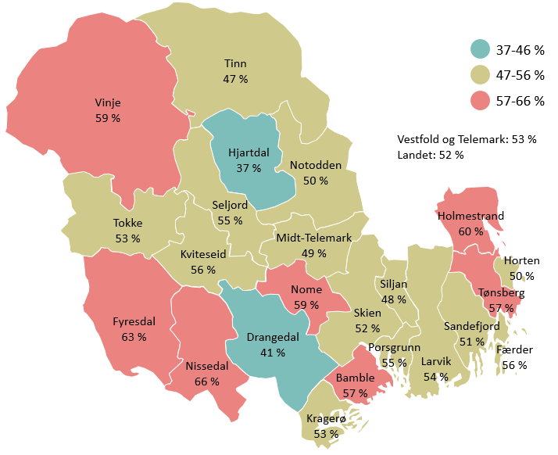
Hjartdal | 37%
Drangedal | 41%
Tinn | 47%
Siljan | 48%
Midt-Telemark | 49%
Horten | 50%
Notodden | 50%
Sandefjord | 51%
Skien | 52% |  |  |  |  |  |  |  |  | Holmestrand er feil på kartet (eller dataene)!
Tokke | 53%
Kragerø | 53%
Holmestrand | 53%
Larvik | 54%
Porsgrunn | 55%
Seljord | 55%
Kviteseid | 56%
Færder | 56%
Tønsberg | 57%
Bamble | 57%
Nome | 59%
Vinje | 59%
Fyresdal | 63%
Nissedal | 66%
Totalt Vestfold og Telemark | 53%
Totalt landet | 52%
 | 37-46
 | 47-56
 | 57-66

Aktiviteter i fritidsorganisasjoner. Prosentandel som minst én gang den siste måneden har vært med på aktiviteter i følgende fritidsorganisasjoner. Vestfold og Telemark 2021. 8. trinn-Vg3
 | Vg3 | Vg2 | Vg1 | 10. trinn | 9. trinn | 8. trinn
Korps, kor, orkester | 4% | 4% | 5% | 5% | 6% | 6%
Religiøs forening | 9% | 9% | 9% | 9% | 31% | 9%
Kulturskole/musikkskole | 5% | 6% | 7% | 10% | 11% | 13%
Fritidsklubb/ungdomshus/ungdomsklubb | 6% | 9% | 12% | 14% | 19% | 23%
Annen organisasjon, lag eller forening | 16% | 17% | 18% | 21% | 26% | 25%
Idrettslag | 32% | 38% | 42% | 49% | 57% | 61%

Sosiale forskjeller i deltagelse i fritidsaktiviteter
Sosial ulikhet i deltagelse i fritidsaktiviteter. Prosentandel som minst én gang den siste måneden har vært med på aktiviteter i følgende fritidsorganisasjoner etter sosioøkonomisk status. Vestfold og Telemark 2021. 8. trinn-Vg3
 | Høy sosioøkonomisk status | Middels sosioøkonomisk status | Lav sosioøkonomisk status
Korps, kor, orkester | 7% | 5% | 4%
Kulturskole/musikkskole | 12% | 8% | 7%
Fritidsklubb/ungdomshus/ungdomsklubb | 14% | 16% | 17%
Religiøs forening | 14% | 12% | 12%
Annen organisasjon, lag eller forening | 24% | 21% | 19%
Idrettslag | 57% | 48% | 38%

Mangler penger til fritidsaktiviteter. Prosentandel bosatt i den aktuelle kommunen som opplever at foreldrene av og til eller ofte mangler penger til å betale for fritidsaktiviteter de ønsker å delta i. Vestfold og Telemark 2021. 8. trinn-Vg3

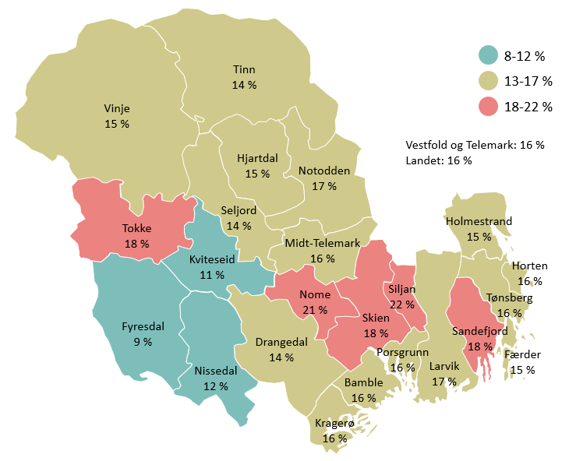
Fyresdal | 9%
Kviteseid | 11%
Nissedal | 12%
Tinn | 14%
Drangedal | 14%
Seljord | 14%
Vinje | 15%
Hjartdal | 15%
Holmestrand | 15%
Færder | 15%
Kragerø | 16%
Horten | 16%
Midt-Telemark | 16%
Bamble | 16%
Tønsberg | 16%
Porsgrunn | 16%
Larvik | 17%
Notodden | 17%
Tokke | 18%
Sandefjord | 18%
Skien | 18%
Nome | 21%
Siljan | 22%
Totalt Vestfold og Telemark | 16%
Totalt landet | 16%
 | 8-12
 | 13-17
 | 18-22

Lønnet arbeid
Lønnet arbeid. Prosentandel bosatt i den aktuelle kommunen som har lønnet arbeid utenom skolen. Vestfold og Telemark 2021. Vg1-Vg3
Notodden | 36%
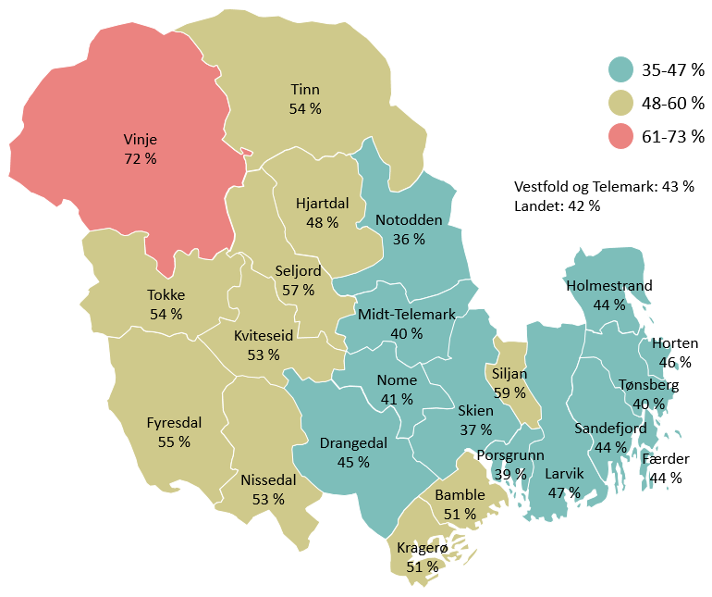
Skien | 37%
Porsgrunn | 39%
Tønsberg | 40%
Midt-Telemark | 40%
Nome | 41%
Holmestrand | 44%
Sandefjord | 44%
Færder | 44%
Drangedal | 45%
Horten | 46%
Larvik | 47%
Hjartdal | 48%
Bamble | 51%
Kragerø | 51%
Nissedal | 53%
Kviteseid | 53%
Tinn | 54%
Tokke | 54%
Fyresdal | 55%
Seljord | 57%
Siljan | 59%
Vinje | 72%
Totalt Vestfold og Telemark | 43%
Landet | 42%
 | 35-47
 | 48-60
 | 61-73

Nærområdet
Fornøyd med lokalmiljøet. Prosentandel bosatt i den aktuelle kommunen som er fornøyde med lokalmiljøet der de bor. Vestfold og Telemark 2021. 8. trinn-Vg3

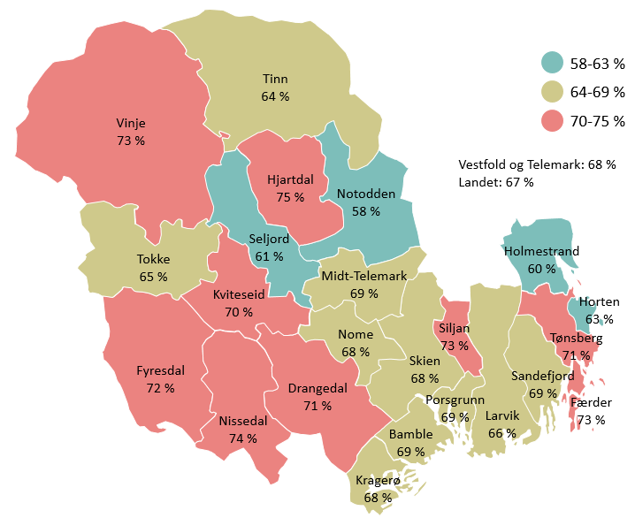
Notodden | 58%
Holmestrand | 60%
Seljord | 61%
Horten | 63%
Tinn | 64%
Tokke | 65%
Larvik | 66%
Nome | 68%
Kragerø | 68%
Skien | 68%
Sandefjord | 69%
Porsgrunn | 69%
Midt-Telemark | 69%
Bamble | 69%
Kviteseid | 70%
Drangedal | 71%
Tønsberg | 71%
Fyresdal | 72%
Vinje | 73%
Siljan | 73%
Færder | 73%
Nissedal | 74%
Hjartdal | 75%
Totalt Vestfold og Telemark | 68%
Totalt landet | 67%
 | 58-63
 | 64-69
 | 70-75

Trygghet i nærområdet
Trygghet i nærområdet. Prosentandel gutter og jenter som opplever at det er svært trygt eller ganske trygt å ferdes i nærområdet der de bor når de er ute om kvelden. Vestfold og Telemark 2013/2015, 2017/2018 og 2021. 8. trinn-Vg1
 | 2013/2015 | 2017/2018 | 2021
Gutter | 92% | 91% | 90%
Jenter | 81% | 80% | 79%

Trygghet i nærområdet. Prosentandel bosatt i den aktuelle kommunen som opplever at det er svært trygt eller ganske trygt å ferdes i nærområdet der de bor når de er ute om kvelden. Vestfold og Telemark 2021. 8. trinn-Vg3

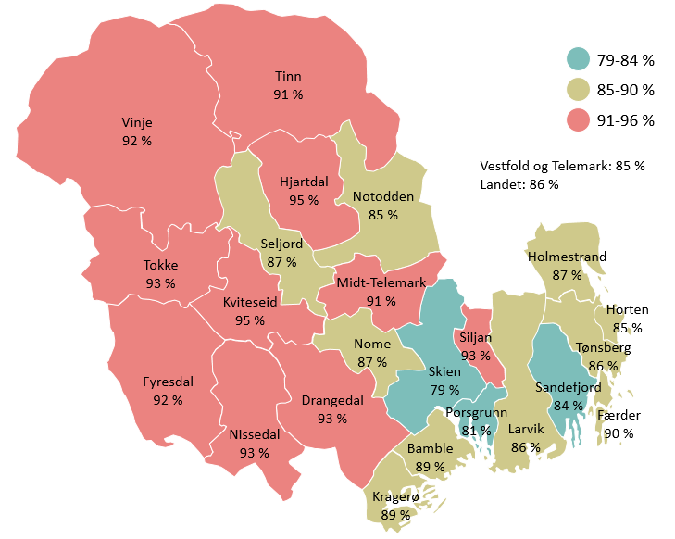
Skien | 79%
Porsgrunn | 81%
Sandefjord | 84%
Horten | 85%
Notodden | 85%
Larvik | 86%
Tønsberg | 86%
Holmestrand | 87%
Seljord | 87%
Nome | 87%
Bamble | 89%
Kragerø | 89%
Færder | 90%
Midt-Telemark | 91%
Tinn | 91%
Vinje | 92%
Siljan | 93%
Tokke | 93%
Drangedal | 93%
Nissedal | 93%
Fyresdal | 94%
Hjartdal | 95%
Kviteseid | 95%
Totalt Vestfold og Telemark | 85%
Totalt landet | 86%
 | 79-84
 | 85-90
 | 91-96

Tilbud til ungdom i nærområdet

Fornøyd med tilbud til ungdom. Prosentandel som synes ulike tilbud til ungdom i området der de bor er svært bra eller nokså bra. Vestfold og Telemark 2017/2018 og 2021. 8. trinn-Vg1
 | 2021 | 2017/2018
Lokaler for å treffe andre unge på fritida (fritidsklubb, ungdomshus eller liknende) | 45% | 46%
Kulturtilbudet (konsertscener, bibliotek eller liknende) | 58% | 61%
Kollektivtilbudet (buss, tog, trikk eller liknende) | 66% | 62%
Idrettsanlegg | 72% | 70%

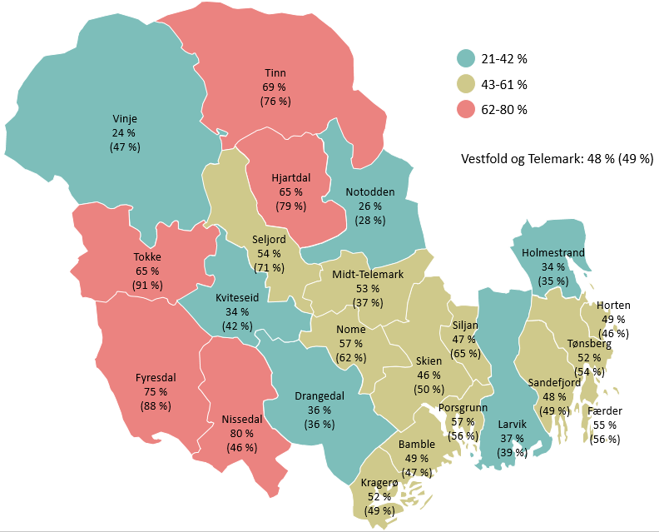
Fornøyd med lokaler for å treffe andre. Prosentandel bosatt i den aktuelle kommunen som synes lokaler for å treffe andre unge på fritida er svært bra eller nokså bra. Vestfold og Telemark 2021. 8. trinn-10. trinn. Tall for 2017/2018 i parentes
 | 2021 | 2017/2018
Vinje | 24% | 47%
Notodden | 26% | 28%
Holmestrand | 34% | 35%
Kviteseid | 34% | 42%
Drangedal | 36% | 36%
Larvik | 37% | 39%
Skien | 46% | 50%
Siljan | 47% | 65%
Sandefjord | 48% | 49%
Horten | 49% | 46%
Bamble | 49% | 47%
Kragerø | 52% | 49%
Tønsberg | 52% | 54%
Midt-Telemark | 53% | 37%
Seljord | 54% | 71%
Færder | 55% | 56%
Porsgrunn | 57% | 56%
Nome | 57% | 62%
Tokke | 65% | 91%
Hjartdal | 65% | 79%
Tinn | 69% | 76%
Fyresdal | 75% | 88%
Nissedal | 80% | 46%
Vestfold og Telemark | 48% | 49%
 | 24-42
 | 43-61
 | 62-80

Fysisk aktivitet

Fysisk aktivitet. Hvor ofte er du så fysisk aktiv at du blir andpusten eller svett? Prosentandel som er fysisk aktiv 3-4 ganger i uka eller oftere. Vestfold og Telemark 2017/2018 og 2021. 8. trinn-Vg3
 | 8. trinn | 9. trinn | 10. trinn | Vg1 | Vg2 | Vg3
2017/2018 | 62% | 58% | 58% | 53%
2021 | 58% | 60% | 60% | 55% | 50% | 51%

 | 2017/2018 | 2021
8. trinn | 62% | 58%
9. trinn | 58% | 60%
10. trinn | 58% | 60%
Vg1 | 53% | 55%
Vg2 |  | 50%
Vg3 |  | 51%

Regelmessig trening og aktivitet. Hvor ofte trener du eller driver med følgende aktiviteter? Prosentandel som driver med aktiviteten minst ukentlig. Vestfold og Telemark 2021. 8. trinn-Vg3
 | 8. trinn | 9. trinn | 10. trinn | Vg1 | Vg2 | Vg3
Trener eller konkurrerer i et idrettslag | 50% | 48% | 41% | 34% | 29% | 25%
Trener på treningsstudio eller helsestudio | 12% | 21% | 34% | 41% | 40% | 47%
Trener eller trimmer på egen hånd (løper, svømmer, sykler, går tur) | 52% | 51% | 49% | 47% | 44% | 50%
Driver med annen organisert trening (dans, kampsport eller lignende) | 20% | 16% | 12% | 10% | 8% | 8%

Måltider og kosthold
Måltider. Prosentandel som i løpet av en vanlig skoleuke spiser følgende hver dag. Vestfold og Telemark 2021. 8. trinn-Vg3
 | 8. trinn | 9. trinn | 10. trinn | Vg1 | Vg2 | Vg3
Frokost før første time | 65% | 61% | 61% | 55% | 49% | 48%
Matpakke eller lunsj på skolen | 76% | 69% | 68% | 65% | 63% | 61%
Grønnsaker, frukt eller bær i løpet av skoledagen | 28% | 24% | 22% | 20% | 16% | 15%

Mat- og drikkevaner. Prosentandel som vanligvis spiser eller drikker følgende hver dag. Vestfold og Telemark 2017/2018 og 2021. 8. trinn-Vg1
 | 2021 | 2017/2018
Potetgull og salt snacks | 3% | 2%
Sjokolade og annet godteri | 3% | 3%
Energidrikk (Red Bull, Battery el.) | 5% | 3%
Brus, saft, iste eller iskaffe med sukker | 10% | 8%
Melk | 27% | 38%
Grovbrød eller grove rundstykker | 21% | 27%
Frukt og bær | 25% | 27%
Grønnsaker og salater | 27% | 31%

Søvn
Søvn. Prosentandel gutter og jenter som er veldig mye eller ganske mye plaget av søvnproblemer den siste uka. Vestfold og Telemark 2013/2015, 2017/2018 og 2021. 8. trinn-Vg1

 | 2013/2015 | 2017/2018 | 2021
Gutter | 20% | 23% | 26%
Jenter | 33% | 35% | 39%

Tobakk

Tobakk. Prosentandelen gutter og jenter som røyker, snuser eller bruker e-sigaretter/vape minst én gang i uka. Vestfold og Telemark 2013/2015, 2017/2018 og 2021. 8. trinn-Vg1
Røyker
 | 2013/2015 | 2017/2018 | 2021
Gutter | 4% | 4% | 4%
Jenter | 3% | 2% | 2%

Snuser
 | 2013/2015 | 2017/2018 | 2021
Gutter | 9% | 7% | 6%
Jenter | 6% | 4% | 4%

e-sigaretter/vape
 | 2021
Gutter | 3%
Jenter | 1%

Røyker
Snuser
e-sigaretter/vape

Alkohol

Alkohol. Hender det at du drikker noen form for alkohol? Vestfold og Telemark 2021. 8. trinn-Vg3
 | 8. trinn | 9. trinn | 10. trinn | Vg1 | Vg2 | Vg3
Aldri | 69% | 60% | 48% | 31% | 20% | 9%
Har bare smakt noen få ganger | 25% | 27% | 26% | 20% | 13% | 7%
Av og til, men ikke så ofte som månedlig | 4% | 9% | 17% | 27% | 29% | 33%
Nokså jevnt 1-3 ganger i måneden | 1% | 3% | 7% | 17% | 27% | 38%
Hver uke | 1% | 1% | 2% | 5% | 11% | 13%

Alkohol. Prosentandel som drikker alkohol månedlig. Vestfold og Telemark 2013/2015, 2017/2018 og 2021. 8.trinn-Vg3
 | 8. trinn | 9. trinn | 10. trinn | Vg1 | Vg2 | Vg3
2013/2015 | 1% | 4% | 12% | 24%
2017/2018 | 2% | 3% | 12% | 26%
2021 | 2% | 4% | 8% | 22% | 38% | 51%
 | 2013/2015 | 2017/2018 | 2021
8. trinn | 1% | 2% | 2%
9. trinn | 4% | 3% | 4%
10. trinn | 12% | 12% | 8%
Vg1 | 24% | 26% | 22%
Vg2 |  |  | 38%
Vg3 |  |  | 51%

Alkohol. Prosentandel bosatt i den aktuelle kommunen som drikker alkohol månedlig eller oftere. Vestfold og Telemark 2021. 8. trinn-Vg3

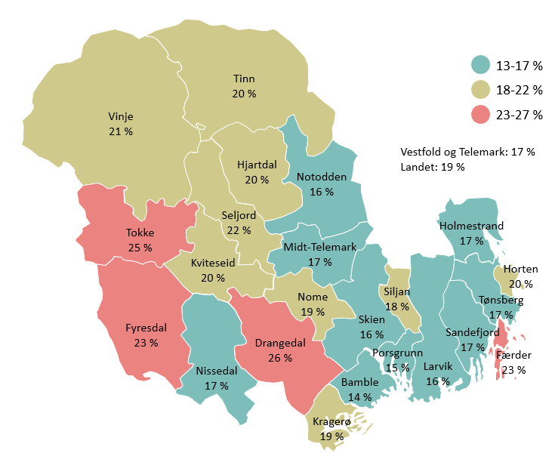
Bamble | 14%
Porsgrunn | 15%
Larvik | 16%
Skien | 16%
Notodden | 16%
Tønsberg | 17%
Nissedal | 17%
Holmestrand | 17%
Sandefjord | 17%
Midt-Telemark | 17%
Siljan | 18%
Kragerø | 19%
Nome | 19%
Hjartdal | 20%
Tinn | 20%
Kviteseid | 20%
Horten | 20%
Vinje | 21%
Seljord | 22%
Færder | 23%
Fyresdal | 23%
Tokke | 25%
Drangedal | 26%
Totalt Vestfold og Telemark | 17%
Totalt landet | 19%
 | 13-17
 | 18-22
 | 23-27

Får drikke alkohol av foreldrene. Får du lov til å drikke alkohol av foreldrene dine? Vestfold og Telemark 2021. 8. trinn-Vg2
 | 8. trinn | 9. trinn | 10. trinn | Vg1 | Vg2
Ja | 2% | 3% | 6% | 24% | 55%
Nei | 88% | 83% | 74% | 51% | 27%
Vet ikke | 10% | 14% | 20% | 25% | 18%

Sittet på med ruspåvirket sjåfør. Prosentandel bosatt i den aktuelle kommunen som har sittet på med ruspåvirket sjåfør minst én gang det siste året. Vestfold og Telemark 2021. 8. trinn-Vg3

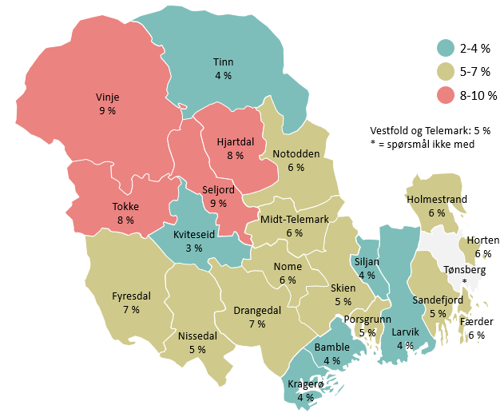
Kviteseid | 3%
Kragerø | 4%
Larvik | 4%
Bamble | 4%
Tinn | 4%
Siljan | 4%
Porsgrunn | 5%
Nissedal | 5%
Skien | 5%
Sandefjord | 5%
Horten | 6%
Holmestrand | 6%
Midt-Telemark | 6%
Færder | 6%
Notodden | 6%
Nome | 6%
Fyresdal | 7%
Drangedal | 7%
Hjartdal | 8%
Tokke | 8%
Vinje | 9%
Seljord | 9%
Tønsberg
Totalt Vestfold og Telemark | 5% | * = spørsmål ikke med
Totalt landet
 | 2-4
 | 5-7
 | 8-10

Cannabis
Cannabis. Prosentandel gutter og jenter som har brukt hasj minst én gang det siste året. Vestfold og Telemark 2013/2015, 2017/2018 og 2021. 8. trinn-Vg3
 | Gutter |  |  |  |  |  | Jenter
 | 8. trinn | 9. trinn | 10. trinn | Vg1 | Vg2 | Vg3 | 8. trinn | 9. trinn | 10. trinn | Vg1 | Vg2 | Vg3
2013/2015 | 1% | 2% | 6% | 9% |  |  | 1% | 2% | 4% | 7%
2017/2018 | 2% | 3% | 6% | 13% |  |  | 1% | 2% | 4% | 6%
2021 | 2% | 4% | 7% | 13% | 17% | 24% | 1% | 2% | 5% | 8% | 11% | 14%

 | 2013/2015 | 2017/2018 | 2021
8. trinn | 1% | 2% | 2%
9. trinn | 2% | 3% | 4%
10. trinn | 6% | 6% | 7%
Vg1 | 9% | 13% | 13%
Vg2 |  |  | 17%
Vg3 |  |  | 24%
8. trinn | 1% | 1% | 1%
9. trinn | 2% | 2% | 2%
10. trinn | 4% | 4% | 5%
Vg1 | 7% | 6% | 8%
Vg2 |  |  | 11%
Vg3 |  |  | 14%

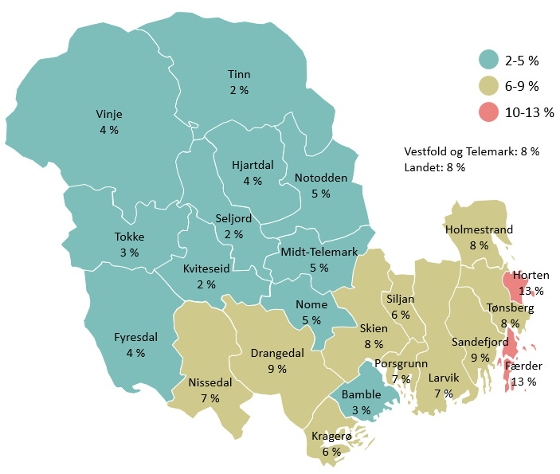
Cannabis. Prosentandel bosatt i den aktuelle kommunen som har brukt cannabis det siste året. Vestfold og Telemark 2021. 8. trinn-Vg3
Seljord | 2%
Tinn | 2%
Kviteseid | 2%
Bamble | 3%
Tokke | 3%
Hjartdal | 4%
Fyresdal | 4%
Vinje | 4%
Midt-Telemark | 5%
Notodden | 5%
Nome | 5%
Siljan | 6%
Kragerø | 6%
Larvik | 7%
Nissedal | 7%
Porsgrunn | 7%
Skien | 8%
Holmestrand | 8%
Tønsberg | 8%
Drangedal | 9%
Sandefjord | 9%
Horten | 13%
Færder | 13%
Totalt Vestfold og Telemark | 8%
Totalt landet | 8%
 | 2-5
 | 6-9
 | 10-13

Problematferd og vold
Regelbrudd. Prosentandel gutter og jenter involvert i ulike former for regelbrudd minst en gang det siste året. Vestfold og Telemark 2021. 8. trinn-Vg3
 | Gutter | Jenter
Solgt hasj eller andre ulovlige stoffer | 3% | 1%
Sprayet eller tagget ulovlig på vegger, bygninger, tog, buss eller lignende | 5% | 3%
Hacket, svindlet noen eller drevet med annen kriminalitet på nettet | 5% | 1%
Hatt med deg kniv eller andre våpen på steder der det ikke er lov | 8% | 3%
Tatt med deg varer fra butikk uten å betale | 10% | 6%
Med vilje ødelagt eller knust vindusruter, busseter, postkasser eller lignende (gjort hærverk) | 11% | 4%
Vært borte en hel natt uten at foreldrene dine visste hvor du var | 17% | 17%
Vært i slåsskamp | 23% | 8%
Lurt deg fra å betale på kino, idrettsstevner, buss, tog eller lignende | 31% | 33%

Selvskading og forsøk på selvmord
Selvskading. Prosentandel gutter og jenter som har skadet seg selv med vilje uten ønske om å dø minst én gang det siste året. Vestfold og Telemark 2021. 8. trinn-Vg3
 | 8. trinn | 9. trinn | 10. trinn | Vg1 | Vg2 | Vg3
Gutter | 14% | 13% | 12% | 10% | 9% | 7%
Jenter | 24% | 22% | 20% | 16% | 15% | 10%

Tall del 3
"Å ha trua"
Mestringstro. Andelen ungdommer med ulik grad av mestringstro. Vestfold og Telemark 2021. 8. trinn-Vg3
Liten grad av mestringstro 0 | 7%
1 | 7%
2 | 9%
3 | 12%
4 | 18%
Stor grad av mestringstro 5 | 48%

Hva gjør skolen til et godt sted å være?

Skolelivskvalitet. Andelen som svarer positivt på påstander om hvordan de har det på skolen. Vestfold og Telemark 2021. 8. trinn-Vg3

Ingen påstander | 4%
1 påstand | 8%
2 påstander | 13%
3 påstander | 25%
4 påstander | 51%

Nakenbilder på mobilen

Mottat nakenbilder. Prosentandel gutter og jenter som har mottatt nakenbilder fra andre minst én gang det siste året. Skien, Larvik, Kragerø og Tønsberg 2021. 8. trinn-10. trinn
 | 8. trinn | 9. trinn | 10. trinn
Gutter | 27% | 33% | 45%
Jenter | 31% | 46% | 50%

Sendt nakenbilder. Prosentandel gutter og jenter som har sendt nakenbilde av seg selv minst én gang det siste året. Skien, Larvik, Kragerø og Tønsberg 2021. 8. trinn-10. trinn

 | 8. trinn | 9. trinn | 10. trinn
Gutter | 5% | 8% | 14%
Jenter | 7% | 17% | 23%

Nakenbilder og famileøkonomi. Prosentandel gutter og jenter som har sendt nakenbilde av seg selv minst én gang det siste året, etter vurdering av familieøkonomien de to siste årene. Skien, Larvik, Kragerø og Tønsberg 2021. 8. trinn-10. trinn

 | Gutter | Jenter
Familien har hatt god råd hele tida siste to år | 8% | 12%
Familien har hatt god råd deler av tida siste to år | 9% | 18%
Familien har verken hatt god eller dårlig råd siste to år | 11% | 22%
Familien har hatt dårlig råd hele eller deler av tida siste to år | 20% | 29%

Nakenbilder og press. Prosentandel som opplever mye press blant ungdom som sender og ikke sender nakenbilder. Skien, Larvik, Kragerø og Tønsberg 2021. 8. trinn-10. trinn

 | Har ikke sendt nakenbilder | Har sendt nakenbilder
Opplever mye eller svært mye press om å se bra ut eller ha en fin kropp | 22% | 53%
Opplever mye eller svært mye press om å gjøre det bra på skolen | 33% | 55%
Opplever mye eller svært mye press om å gjøre det bra i idrett | 18% | 34%
Opplever mye eller svært mye press om å ha mange følgere og likes på sosiale medier | 5% | 20%

Nakenbilder og psykiske plager. Prosentandel som opplever ulike psykiske plager den siste uka blant ungdom som har sendt og ikke sendt nakenbilder de siste 12 månedene. Skien, Larvik, Kragerø og Tønsberg 2021. 8. trinn-10. trinn

 | Har ikke sendt nakenbilder | Har sendt nakenbilder
Følt håpløshet med tanke på framtida: ganske eller vedig mye plaget | 24% | 44%
I stor eller svært stor grad opplevd så mye press at man har hatt problemer med å takle det | 14% | 34%
Plaget av ensomhet: ganske eller veldig mye plaget | 23% | 44%
Opplevd sjelden eller ikke i det hele tatt at en mestrer ting | 18% | 36%

Nakenbilder og livskvalitet. Prosentandel med indikasjoner på god livskvalitet og tilfredshet med ulike sider av livet blant ungdom som har sendt og ikke sendt nakenbilder de siste 12 månedene. Skien, Larvik, Kragerø og Tønsberg 2021. 8. trinn-10. trinn

 | Har ikke sendt nakenbilder | Har sendt nakenbilder
Er fornøyd med vennene mine | 86% | 80%
Er fornøyd med lokalmiljøet | 71% | 50%
Er fornøyd med utseendet | 58% | 39%
Trives på skolen | 89% | 73%
Livet mitt er bra | 91% | 75%
Jeg liker meg selv slik jeg er | 78% | 52%

Nakenbilder og seksuell trakassering. Prosentandel som har opplevd ulike former for seksuell trakassering blant ungdom som har sendt og ikke har sendt nakenbilder av seg selv. Skien, Larvik, Kragerø og Tønsberg 2021. 8. trinn-10. trinn

 | Har ikke sendt nakenbilder | Har sendt nakenbilder
Har opplevd en eller flere ganger at noen på en sårende måte kalte dem for hore, homo eller andre ord med seksuelt innhold | 21% | 51%
Har opplevd en eller flere ganger at noen mot deres vilje befølte dem på en seksuell måte | 6% | 27%
Har opplevd en eller flere ganger at noen spredte negative seksuelle rykter om dem | 11% | 41%
Har opplevd en eller flere ganger at noen mot deres vilje delte bilder eller filmer av dem der de var nakne eller deltok i seksuelle handlinger | 2% | 21%

